画面遷移図
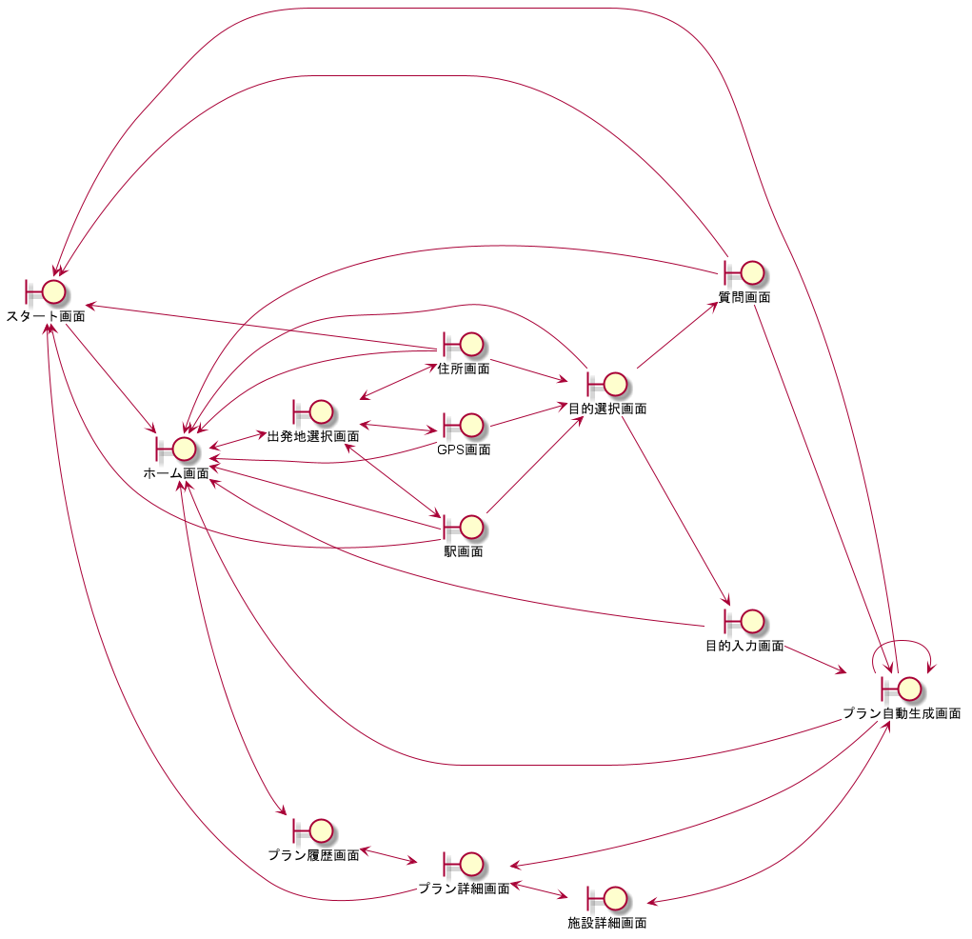
システム名称 | 機能名 | 作成日
とらべる | 画面遷移図 | 2020-01-16

